レイアウト注意
第6回 JAくまがやU-9少年サッカー大会 2024 レイアウトと注意事項
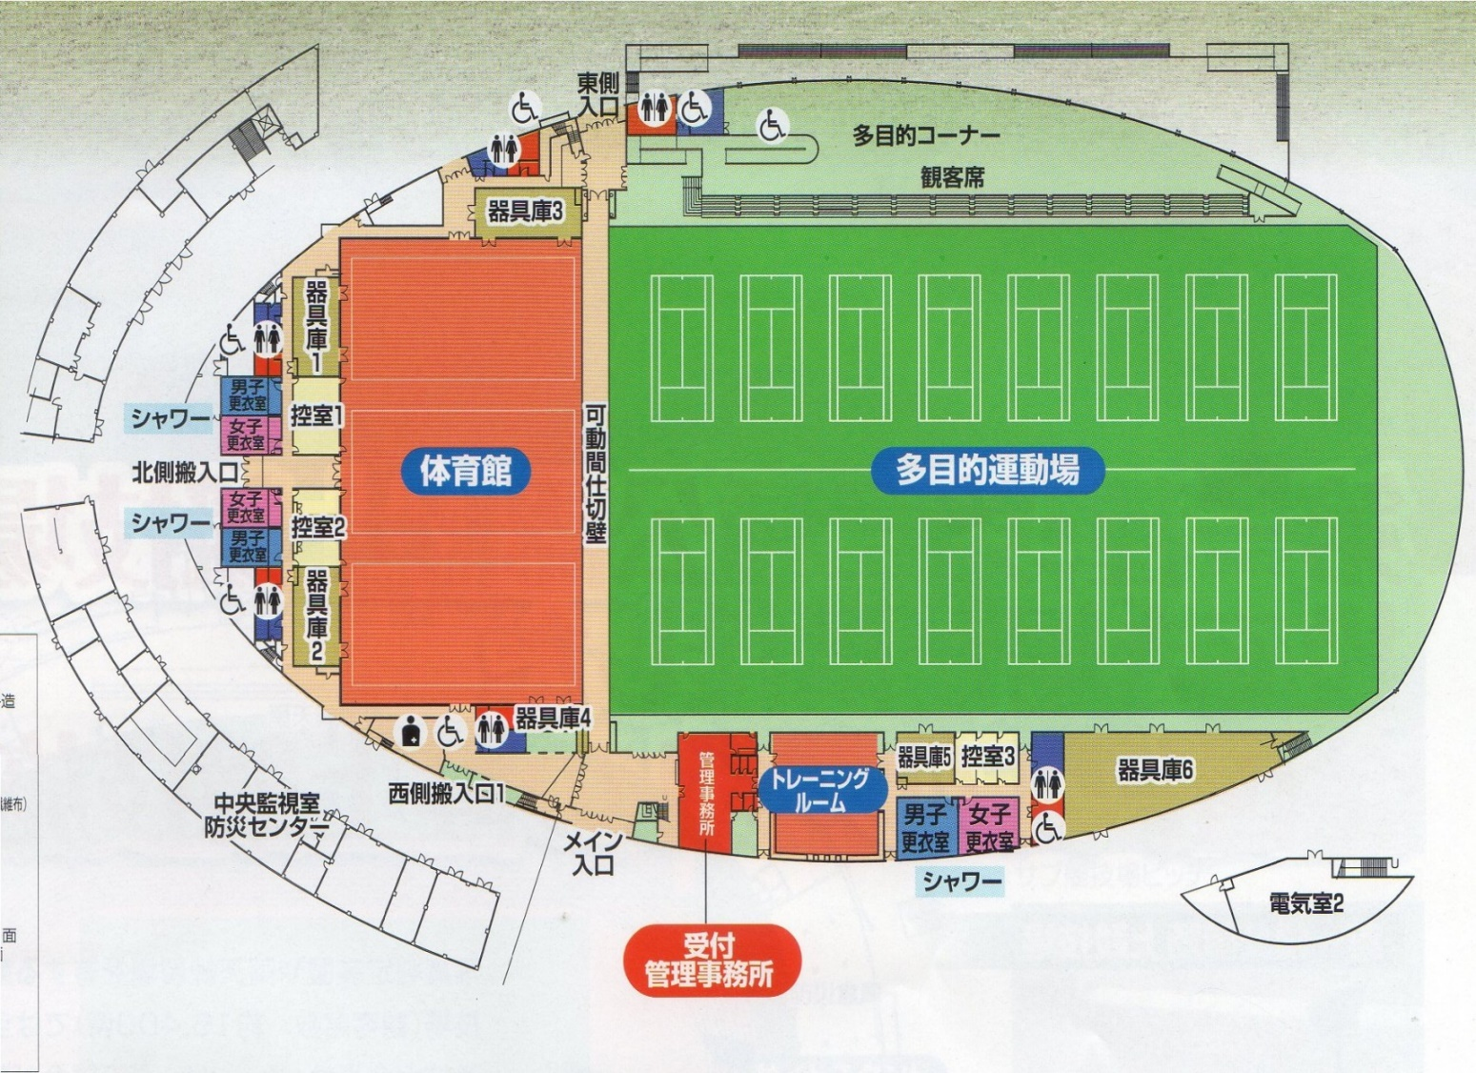
A
コート
ア
ッ
プ
場
大会本部
B
コート
C
コート
D
コート
選
手
ベ
ン
チ
選
手
ベ
ン
チ
喫茶コーナーにて選手控室では使用しないで下さい。
選手控室
観客席を利用ください。
多目的コーナーでの場所取りは避け、外のスペースを活用ください。

注意事項
●スムーズな運営の為に次のご協力をお願いいたします。

① 試合終了後は相手チームベンチへの挨拶はせず自チームに戻りすみやかにベンチの入れ替わりをしてください。

② 場内の案内放送にご注意ください。

③ 前半の審判の方は、試合前に本部にて審判カードを受け取り、
後半の審判の方は試合終了後、すみやかに本部に結果を報告してください。

●会場におきましての使用ルールとお願いをご確認ください

① ピッチ内はスパイクの着用は禁止されており、飲料につきましては水のみが許可されております。

② 観戦については人工芝の外でお願いします。

③ ハイヒールでの人工芝への入場は、固くお断りいたします。

④ 飲食につきましては多目的コーナー観客席にてお願いいたします。

⑤ ゴミは持ち帰りいただけますようお願いいたします。

組み合わせ
A
第6回 JAくまがやU-9少年サッカー大会 2024 組み合わせ抽選結果
A | 1 | 江南南サッカー少年団A
 | 2 | 籠原スポーツ少年団B | A1位 |  |  |  | A2位 |  | A3位
 | 3 | 熊谷さくらスポーツ少年団B
B
B | 1 | 熊谷リリーズ☆少女サッカークラブ |  | A⑥10:20 |  |  |  | B⑦10:40 |  | B⑧11:00
 | 2 | 熊谷南フットボールクラブC | B1位 |  |  |  | B2位 |  | B3位
 | 3 | 籠原スポーツ少年団Ａ | B⑤10:00 |  |  |  | B⑥10:20 |  | A⑦10:40
C
C | 1 | 熊谷南フットボールクラブＢ
 | 2 | 大幡サッカースポーツ少年団
 | 3 | 熊谷東サッカースポーツ少年団 | C1位 |  | 3位決定戦 | 決勝戦 | C2位 |  | C3位
D
D | 1 | 熊谷FC・大里 |  |  | A⑧11:00 | C⑧11:00
 | 2 | 熊谷さくらスポーツ少年団Ａ | D1位 |  |  |  | D2位 |  | D3位
 | 3 | 成田フリーダムFCA
E
E | 1 | 熊谷南フットボールクラブA |  | C⑥10:20 |  |  |  | D⑦10:40 |  | D⑧11:00
 | 2 | 江南南サッカー少年団B | E1位 |  |  |  | E2位 |  | E3位
 | 3 | 熊谷さくらスポーツ少年団C | D⑤10:00 |  |  |  | D⑥10:20 |  | C⑦10:40
F
F | 1 | 熊谷西スポーツ少年団
 | 2 | 江南南サッカー少年団C
 | 3 | 成田フリーダムFCB | F1位 |  |  |  | F2位 |  | F3位

